Hoja1
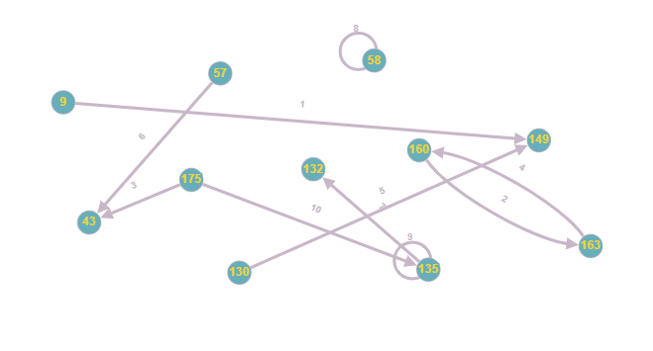
Top 10 Rutas más recorridas y media de uso en los mese de Enero, Febrero y Marzo
RUTAS | Inicio | Fin | Clave | Media
Ruta 1 | 9 | 149 | (9,149) | 147.66
Ruta 2 | 160 | 163 | (160,163) | 123.33
Ruta 3 | 175 | 43 | (175,43) | 122.33
Ruta 4 | 163 | 160 | (163,160) | 121.66
Ruta 5 | 130 | 149 | (130,149) | 121
Ruta 6 | 57 | 43 | (57,43) | 118.66
Ruta 7 | 135 | 132 | (135,132) | 117.33
Ruta 8 | 58 | 58 | (58,58) | 108.33
Ruta 9 | 135 | 135 | (135,135) | 108
Ruta 10 | 175 | 135 | (175,135) | 105.33

